CA Grundlagen
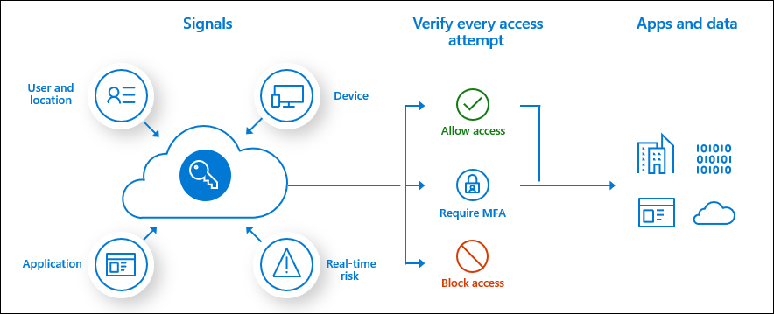
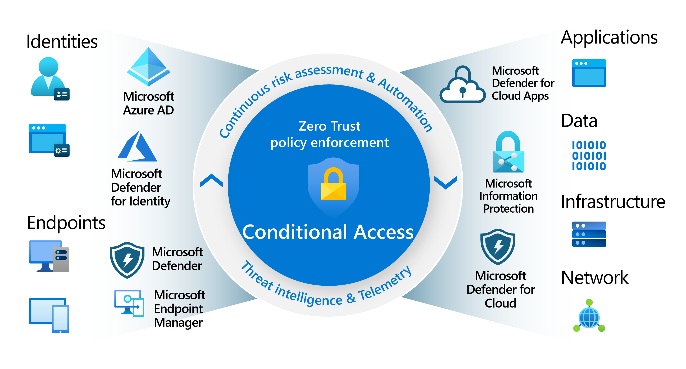
Plan Conditional Access policies - Training | Microsoft Learn

CA Framework Personas Überblick
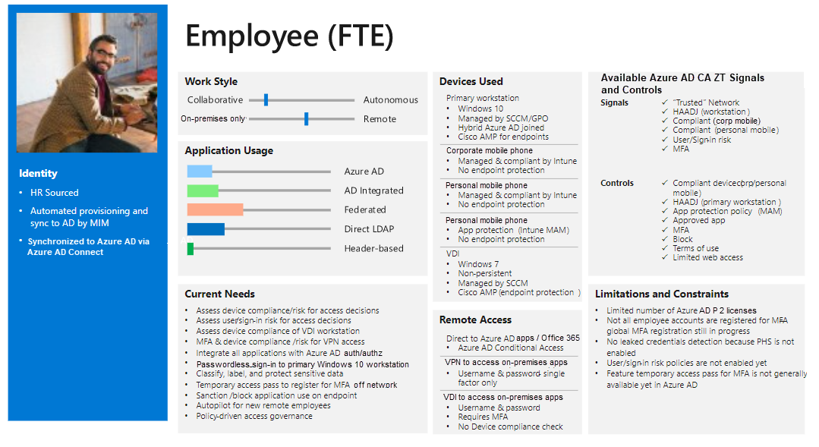
Conditional Access architecture and personas - Azure Architecture Center | Microsoft Learn

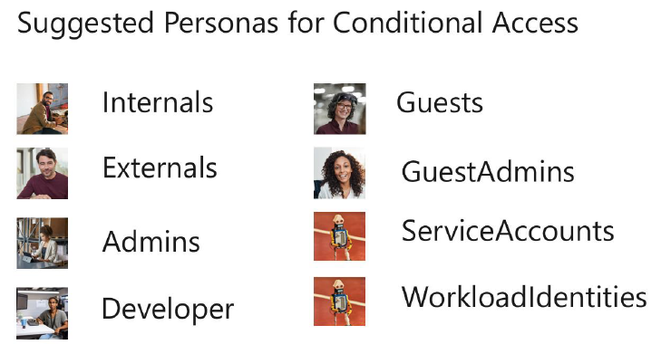

Beispiel einer Access template cards

